Arkusz3
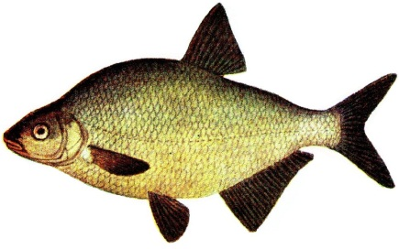
 | KLASYFIKACJA GPX 2016 KOŁA MIEJSKIEGO NR 26 PZW W JÓZEFOWIE dyscyplina spławikowa
 |  |  |  |  |  |  | Kat. SENIOR
 |  |  |  | Kanał Żerański, Aleksandrów | Zalew Wykrot, Myszyniec | Rzeka Wisła. Warszawa | Łowisko Specjalne, Halinów | Kanał Żerański, Młyny | Kanał Żerański, Aleksandrów
lp | Miejsce | Imię | Nazwisko | 10.04.2016 r. MISTRZOSTWA I TURA | 24.04.2016 r. MISTRZOSTWA II TURA | 19.06.2016r. Spławikowy Puchar Wiosny | 21.06.2016 r. Puchar Prezesa | 30.10.2016 r. Towarzyskie Zawody Spławikowe | 20.11.2016 r. Spławikowy Puchar Jesieni | suma punktów | Po odjęciu jednej najslabszej tury | Uwagi | Punktacja GPX spinning (pkt-y uzyskiwane przez zawodników za zajęcie konkretnych miejsc w poszczególnych zawodach)
1 | 1 | Lis | Andrzej | 1 | 3 | 5 | 3 | 1 |  | 13 | 8 |  | Zawodnik otrzymuje liczbę pkt-ów równą miejscu zajętemu w danej turze zawodów.
2 | 2 | Okrzeja | Adam | 3 | 1 | 3 | 1 | 7 |  | 15 | 8
3 | 3 | Janusz | Michał | 7 | 1 | 1 | 5 | 6 |  | 20 | 13
4 | 4 | Biedrzycki | Michał | 5 | 4 | 1 | 16 | 4 |  | 30 | 14
5 | 5 | Rozalski | Rafał | 4 | 6 | 9 | 4 | 5 |  | 28 | 19
6 | 6 | Zubowski | Jacek | 2 | 9 | 3 | 8 | 7 |  | 29 | 20 |  | W klasyfikacji rocznej wygra zawodnik, który zgromadzi najmniejszą sumę pkt-ów z wszystkich zawodów w sezonie
7 | 7 | Wojciechowski | Mirosław | 9 | 8 | 4 | 23 | 2 |  | 46 | 23
8 | 8 | Nowosielski | Dawid | 6 | 2 | 5 | 17 | 11 |  | 41 | 24
9 | 9 | Biedrzycka | Magdalena | 10 | 3 | 10 | 39 | 1 |  | 63 | 24
10 | 10 | Lis | Ewa | 1 | 6 | 7 | 14 | 11 |  | 39 | 25
11 | 11 | Szumidło | Bartosz | 3 | 2 | 10 | 39 | 11 |  | 65 | 26
12 | 12 | Komorzycki | Marcin | 2 | 4 | 10 | 39 | 11 |  | 66 | 27 |  | W przypadku zgromadzenia na koniec sezonu identycznej liczby pkt-ów przez wiecej niż jednego zawodnika o końcowej lokacie zadecyduje suma pkt-ów za długość ryb. W trakcie sezonu obowiązują lokaty ex equo.
13 | 13 | Nowak | Artur | 5 | 5 | 10 | 39 | 7 |  | 66 | 27
14 | 14 | Gajc | Leszek | 10 | 12 | 6 | 15 | 3.5 |  | 46.5 | 31.5
15 | 15 | Stelmach | Anna | 8 | 5 | 10 | 39 | 10 |  | 72 | 33
16 | 16 | Gajc | Wojciech | 8 | 12 | 6 | 31 | 10 |  | 67 | 36
17 | 17 | Szymański | Artur | 15 | 12 | 10 | 10 | 5 |  | 52 | 37
18 | 18 | Pawlak | Łukasz | 17 | 9 | 10 | 18 | 2 |  | 56 | 38
19 | 19 | Kowalczyk | Krzysztof | 11 | 7 | 10 | 39 | 11 |  | 78 | 39
20 | 20 | Sierański | Arkadiusz | 12 | 7 | 10 | 29 | 11 |  | 69 | 40
21 | 21 | Smoliński | Marek | 18 | 18 | 10 | 2 | 11 |  | 59 | 41
22 | 22 | Koll | Sławomir | 15 | 10 | 10 | 39 | 7 |  | 81 | 42
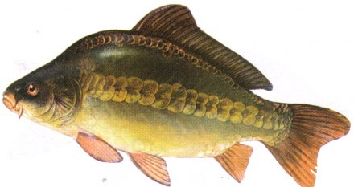
23 | 23 | Zieliński | Mateusz | 4 | 18 | 10 | 38 | 11 |  | 81 | 43
24 | 24 | Walkiewicz | Artur | 18 | 18 | 10 | 6 | 11 |  | 63 | 45
25 | 25 | Szpinalski | Bogdan | 6 | 18 | 10 | 39 | 11 |  | 84 | 45
26 | 26 | Młot | Henryk | 18 | 18 | 10 | 7 | 11 |  | 64 | 46
27 | 27 | Wolski | Tomasz | 7 | 18 | 10 | 39 | 11 |  | 85 | 46
28 | 28 | Brzeziński | Sebsatian | 9 | 18 | 10 | 39 | 10 |  | 86 | 47
29 | 29 | Klimek | Tomasz | 18 | 18 | 10 | 9 | 11 |  | 66 | 48
30 | 30 | Zalewski | Krzysztof | 18 | 18 | 2 | 19 | 11 |  | 68 | 49
31 | 31 | Stelmach | Sylwester | 18 | 18 | 2 | 20 | 11 |  | 69 | 49
32 | 32 | Strzyżewski | Witold | 11 | 18 | 10 | 24 | 10 |  | 73 | 49
33 | 33 | Szeremeta | Mateusz | 18 | 18 | 10 | 38 | 3 |  | 87 | 49
34 | 34 | Mularczyk | Marek | 18 | 18 | 10 | 39 | 3.5 |  | 88.5 | 49.5
35 | 35 | Odolak | Krzysztof | 18 | 18 | 10 | 11 | 11 |  | 68 | 50
36 | 36 | Woźnica | Sebastian | 13 | 18 | 8 | 39 | 11 |  | 89 | 50
37 | 37 | Bodek | Waldemar | 18 | 18 | 9 | 13 | 11 |  | 69 | 51
38 | 38 | Olszewski | Sławomir | 18 | 18 | 10 | 12 | 11 |  | 69 | 51
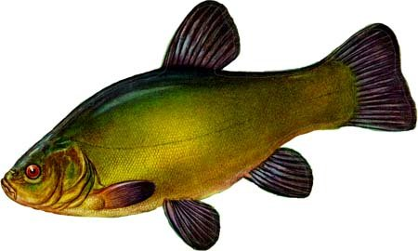
39 | 39 | Floriańczyk | Ryszard | 12 | 18 | 10 | 39 | 11 |  | 90 | 51
40 | 40 | Zalewski | Marcin | 18 | 18 | 4 | 39 | 11 |  | 90 | 51
41 | 41 | Gajek | Sławomir | 13 | 18 | 10 | 30 | 11 |  | 82 | 52
42 | 42 | Baranowski | Andrzej | 14 | 18 | 10 | 39 | 11 |  | 92 | 53
43 | 43 | Malarczyk | Arkadiusz | 14 | 18 | 10 | 39 | 11 |  | 92 | 53
44 | 44 | Bodek | Piotr | 18 | 18 | 7 | 39 | 11 |  | 93 | 54
45 | 45 | Tulwin | Arkadiusz | 16 | 18 | 10 | 39 | 10 |  | 93 | 54
48 | 46 | Arlak | Włodzimierz | 18 | 18 | 10 | 21 | 11 |  | 78 | 57
49 | 47 | Drabarek | Paweł | 18 | 18 | 10 | 22 | 11 |  | 79 | 57
50 | 48 | Malinowski | Marcin | 18 | 18 | 10 | 25 | 11 |  | 82 | 57
51 | 49 | Odolak | Agata | 18 | 18 | 10 | 26 | 11 |  | 83 | 57
51 | 50 | Żamejc | Grzegorz | 18 | 18 | 10 | 27 | 11 |  | 84 | 57
52 | 51 | Setniewski | Zdzisław | 18 | 18 | 10 | 28 | 11 |  | 85 | 57
53 | 52 | Kmieć | Rafał | 18 | 18 | 10 | 32 | 11 |  | 89 | 57
46 | NK | Zarzycki | Marcin | 17 | 18 | 10 | 39 | 11 |  | 95 | 56 | Zawodnik nie złowił żadnej ryby w cyklu GPX 2016 w dyscyplinie spławikowej
47 | NK | Kamiński | Andrzej | 17 | 18 | 10 | 39 | 11 |  | 95 | 56 | Zawodnik nie złowił żadnej ryby w cyklu GPX 2016 w dyscyplinie spławikowej
54 | NK | Dudek | Krzysztof | 18 | 18 | 10 | 38 | 11 |  | 95 | 57 | Zawodnik nie złowił żadnej ryby w cyklu GPX 2016 w dyscyplinie spławikowej
55 | NK | Prokop | Janusz | 18 | 18 | 10 | 38 | 11 |  | 95 | 57 | Zawodnik nie złowił żadnej ryby w cyklu GPX 2016 w dyscyplinie spławikowej
56 | NK | Kowalski | Krzysztof | 18 | 18 | 10 | 38 | 11 |  | 95 | 57 | Zawodnik nie złowił żadnej ryby w cyklu GPX 2016 w dyscyplinie spławikowej

 |  | Brak ryby złowionej w danej turze - zawodnik nieklasyfikowany w danej turze |  |  |  |  | Suma punktów równa liczbie zawodników w najliczniej obsadzonym sektorze w danych zawodach.
 |  | Zawodnik nie startował w danej turze lub zdyskwalifikowany |  |  |  |  | Suma punktów równa liczbie zawodników w najliczniej obsadzonym sektorze w danych zawodach plus 1 punkt.

